rozhrani
Pro výběr ceníku klikněte na příslušný nápis na této straně, případně vyberte list

 | VOZIDLA
 | Základní balíčky pro vozidla
 | Pořizovací náklady pro vozidla
 | Provozní náklady pro vozidla

 | OSOBY
 | Pořizovací náklady lokalizace osob
 | Provozní náklady lokalizace osob

 | DOMY
 | Pořizovací náklady domovní alarmy a kamery
 | Zvýhodněné balíčky domovních alarmů
 | Provozní náklady domovní alarmy a kamery

 | Doplňkové služby
 | Provoz SIM karet, administrace apod.

Ceník pro zákazníky platný od 18.09.2017

 |  | volejte zdarma skype: rexservices
1.REX SERVICES, a.s. |  | tel. 323672580
Liliová 223 |  | email: obchod@rex.eu
25168 Kamenice u Prahy |  | www.rex.eu



Ceník je platný pro jednotky se SIM kartou uvedenou do provozu po 15.01.2011
Pro již nedodávané jednotky a SIM dodané před 15.01.2011 platí původní ceny bez DPH a aktuální sazba DPH.

pořízení lokalizace osob
návrat na výběr ceníku |  | 1.REX SERVICES, a.s., tel.: 323 672580, obchod@rex.eu

 |  |  | platí od 18.09.2017

REX - ceník pořízení lokalizačních jednotek osob/cenností/zvířat

Přesná satelitní lokalizace GPS
 |  |  | bez DPH | s DPH | možné služby
 | REXpersonal GL300 - lokalizátor s SOS tlačítkem |  |  |  | trvalé sledování GPS
 |  | REXpersonal GL300 voděodolný lokátor je vhodý zejména pro GPS lokalizaci dětí, sportovců, starších a handicapovaných osob či zaměstnanců nebo domácích mazlíčků. Výdrž v pohotovostním režimu až 7 dní. Nouzová SOS komunikace, hlídání opuštění oblasti. Vhodné pro trvalou i občasnou lokalizaci, dodávka včetně SIM karty. Okamžité polohy si zobrazíte na www.rex.eu včetně historie. |  |  | lokalizace GPS
 |  |  | 2884 | 3490 | pouze SIM

 |  |  | bez DPH | s DPH | možné služby
 | REXlink Battery / Battery vodotěsný
 |  | REXlink Battery je bateriový lokalizátor s výdrží na jedny baterie až jeden rok podle frekvence hlášení polohy. Používá se zejména k ochraně a lokalizaci cenných věcí, do vozidel, strojů nebo přepravních kontejnerů, kde není možno se připojit k vnitřnímu zdroji napětí. Bez potřeby instalace. Jednotka je napájena pomocí packu CR123A lithiových baterií. |  |  | dohled REXlink Battery
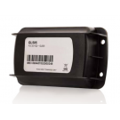
 |  |  | 2884 | 3490

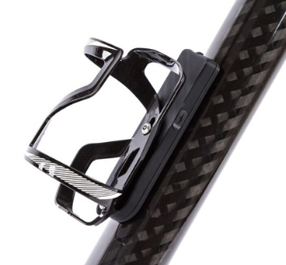
 |  |  | bez DPH | s DPH | možné služby
 | REXbike - kompletní bezpečnost pro cyklisty
 |  | Celoevropský systém pro zabezpečení kola proti krádeži, Bike eCall - automatické zavolání pomoci při nehodě a záznam tras. Dodává se s aplikací pro mobilní telefon (iOS a Android), součástí je SIM s celoevropským provozem. V režimu zabezpečení ihned vyhlásí poplach při pohybu kola. V režimu jízda zavolá pomoc při nehodě. (Košík není součástí dodávky) |  |  | REXbike
 |  |  | 2884 | 3490

 |  |  | zaváděcí cena

 |  |  | bez DPH | s DPH | možné služby
 | REXtracking Android sledovací aplikace |  |  |  | trvalé sledování
 |  | Aplikace pro váš mobilní telefon s OS Android umožní přesnou GPS lokalizaci do serveru REX. Vhodné pro trvalé sledování i lokalizaci na dotaz. | 1 | 1 | lokalizace GPS
Android telefony

Přibližná lokalizace GSM
 |  | Pro lokalizaci pomocí GSM sítě je možno použít běžné mobilní telefony. Telefon můžete použít svůj, případně jej můžeme dodat dle vašeho výběru. Telefon je možno použít i pro běžná volání. Nabízíme i výhodné tarify viz. služba s Mobilem v bezpečí.
mobilní telefony

Příslušenství lokalizátorů |  |  | bez DPH | s DPH
 | Magnetický držák jednotky GL200/GL300
 |  | Plastové pouzdro s extra silnými magnety pro přichycení lokalizační jednotky k magnetickému povrchu.
 |  |  | 412 | 499

 |  |  | bez DPH | s DPH
 | Pouzdro pro GL200/GL300
 |  | Ochranné pouzdro s možností uchycení lokalizační jednotky na opasek, obojek apod.
 |  | měkké průhledné | 124 | 150
 |  | pevné kožené | 248 | 300

magnety pro Battery vodotěsná |  |  | 412 | 499
baterie pack pro Battery (3xCR123) |  |  | 247 | 299
nabíječka do auta pro GL300/REXbike |  |  | 289 | 350

domy
návrat na výběr ceníku |  | platí od 18.09.2017

REX - nabídka domácích alarmů s GSM přenosem událostí

 | Profesionální "velká řešení" alarmu

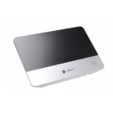
 |  | REXhome - kompexní systém zabezpečení a chytrého domu
 |  | Profesionální řešení - certifikát ČSN EN 50131-1 do stupně 2 - nízká a střední rizika - splňuje podmínky pojišťoven. Používá bezdrátovou komunikaci (ZigBee a RF F1), GSM/3G komunikátor. Komunikace na PCO i na mobil a e-mail uživatele. Zabezpečovací i ovládací prvky automatizace jsou bezdrátové. Jednoduchá instalace - možnost využití přednastavených zvýhodněných sad a samoinstalaci. Široký sortiment detektorů. Možnost využití služeb PCO i samostřežení. Obrazová kontrola příčiny poplachu. Ovládání možné i z mobilu nebo PC.

 |  | Až 40 bezdrátových periferií, Až 6 periferií s kamerou, Až 20 schémat a 10 scénářů automatizace, 10 uživatelských kódů + 5 speciálních, záložní akumulátor 16-26hodin, napájení 9V 1A nebo 12V 1A, Plné nebo částečné zajištění, rozměry 260 X 176 X 30 mm, Dosah RF F1 až 2km, Komunikační frekvence: RF F1 868MHz, ZigBee 2,4GHz, 3G 2100/1900/1800/1700/850/800/2600/900 MHz, Siréna 95db/m, Pracovní teplota -10°C až 45°C

 |  | KOMUNIKACE: GSM/GPRS/3G
 |  | MONTÁŽ: speciálně vyškolený technik / samomontáž (úspora v řádu tisíců Kč)
 |  | CENA: viz zvýhodněné připravené balíčky, kompletní kalkulace možná na www.rexhome.cz
 |  | Zabezpečení rodinného domu od 9499 Kč

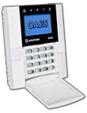
 |  | Jablotron OASIS, JA-100
 |  | Profesionální řešení - certifikát ČSN EN 50131-1 do stupně 2 - nízká a střední rizika - splňuje podmínky pojišťoven. Až 50 prvků, bezdrátové i drátové komponenty, GSM/tel/LAN komunikace. Možno připojit na PCO. Podpora RFID, 2 sektory, 2 stupně částečného zajištění. Přenos fotografií z kamerových detektorů. Ovládání klávesnící, RFID, dálk. ovladačem, SMS, internet rozhraní. Vždy nutná profesionální konfigurace i montáž.

 |  | KOMUNIKACE: GSM/TEL/LAN
 |  | MONTÁŽ: Vždy jen speciálně vyškolený technik
 |  | CENA: vždy se dělá návrh a kalkulace podle objektu,
 |  | Zabezpečení rodinného domu cca 25 až 30 tis

 | GSM kamerový dohled a zabezpečovací ústředna v jednom

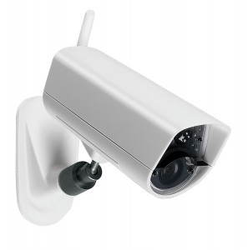

 |  | POPIS: EYE-02
 |  | Kamera s integrovanou poplachovou ústřednou. Snadná instalace a ovládání, okamžitá informace na mobilní telefon - MMS, SMS, volání, PIR detektor pohybu, detekce pohybu v obraze, detektor tříštění skla, zabudovaný mikrofon pro vzdálený odposlech, infračervené noční vidění, aktivace pohybem, zvukem, externím detektorem, atd., USB připojení k PC, kompatibilní s profesionálními detektory, webový portál, zasílání e-mailů - zprávy a ovládání z libovolného PC, možnost napojení na pult centrální ochrany

 |  | MONTÁŽ: samomontáž možná - připravené profily
 |  | CENA: 7100 Kč bez DPH

 | REXeye 3G/WIFI kamerový dohled s vysokým rozlišením
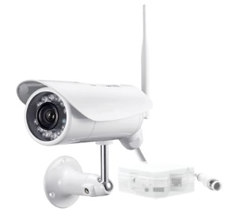

 |  | Bezpečnostní kamery nové generace podporující přenos obrazu přes Wifi/3G/GSM nebo ethernet. Jednoduchá instalace i obsluha. Možnost sledovat aktuální dění pomocí aplikace na iPhone, iPad, Android nebo PC. Vysoké rozlišení 1280x720 a vysoký počet snímků 30 fps. Noční vidění s dosahem až 12m. Detekce pohybu. Možnost ukládat video na SD kartu nebo na server – stále nebo jako reakci na detekci pohybu + časový rozvrh (např. narušení pouze mimo pracovní dobu). Velmi jednoduchá instalace Plug and Play. Až 16 uživatelů najednou může sledovat přenos. Venkovní varianta se stupněm krytí IP66

 | Kč bez DPH

 |  | Nabídku Vám vypracujeme na dotaz.

